семинар 4 (Графы)
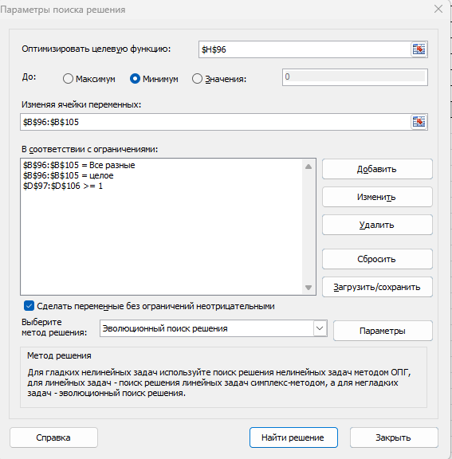
№1 | задача о кратчайшем пути - от дома до универа (метро)
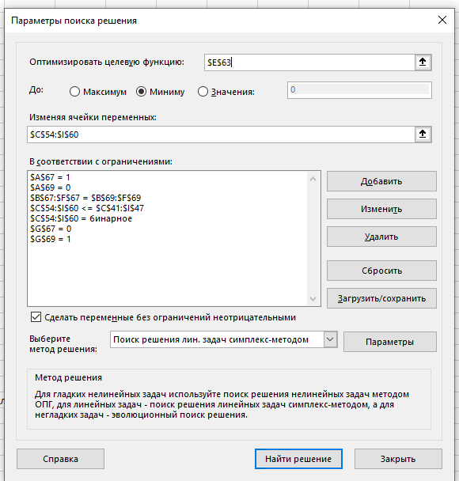
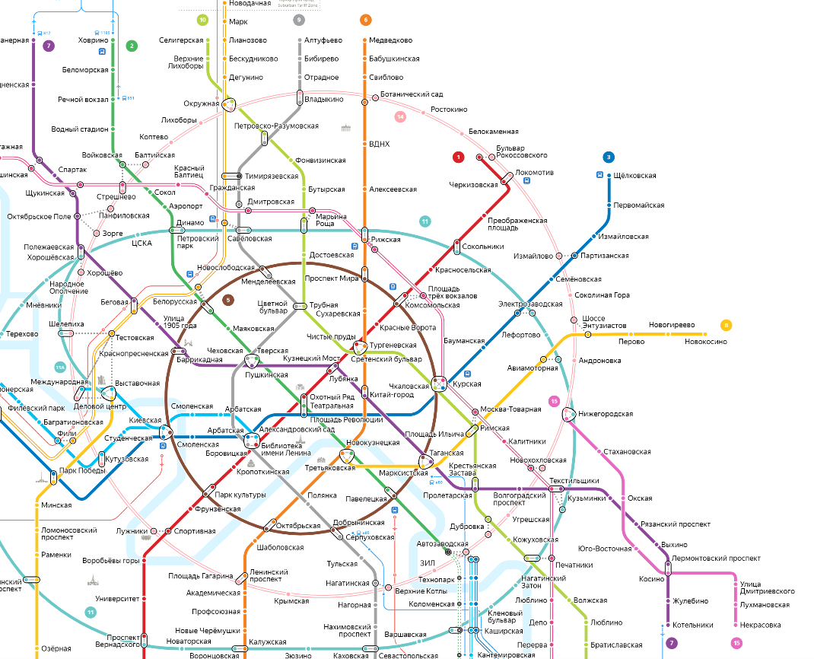

1

24мин

23мин
23мин

2
30 мин

3
15 мин

4
26мин

5
6
20мин
12мин

7

 | вес ребра - время проезда в мин.

 | построим матрицу смежности

 |  | 1 | 2 | 3 | 4 | 5 | 6 | 7
 | 1 | 0 | 23 | 23 | 24 | 0 | 0 | 0
 | 2 | 23 | 0 | 0 | 0 | 0 | 30 | 0
 | 3 | 23 | 0 | 0 | 0 | 15 | 0 | 0
 | 4 | 24 | 0 | 0 | 0 | 0 | 0 | 26
 | 5 | 0 | 0 | 15 | 0 | 0 | 0 | 20
 | 6 | 0 | 30 | 0 | 0 | 0 | 0 | 12
 | 7 | 0 | 0 | 0 | 26 | 20 | 12 | 0

 | матрица маршрута, переменные

 |  |  |  |  |  |  |  |  | выходы
 |  | 1 | 2 | 3 | 4 | 5 | 6 | 7
 | 1 | 0 | 0 | 0 | 1 | 0 | 0 | 0 | 1 | = | должна быть равна единице, так как это точка является началом
 | 2 | 0 | 0 | 0 | 0 | 0 | 0 | 0 | 0
 | 3 | 0 | 0 | 0 | 0 | 0 | 0 | 0 | 0
 | 4 | 0 | 0 | 0 | 0 | 0 | 0 | 1 | 1
 | 5 | 0 | 0 | 0 | 0 | 0 | 0 | 0 | 0
 | 6 | 0 | 0 | 0 | 0 | 0 | 0 | 0 | 0
 | 7 | 0 | 0 | 0 | 0 | 0 | 0 | 0 | 0 |  |  | равняется нулю, потому что мы не выезжаем из пункта назначения
входы |  | 0 | 0 | 0 | 1 | 0 | 0 | 1
 |  | равняется нулю, потому что мы не въезжаем в начало пути |  |  |  |  |  | =
 | целевая функция |  |  | 50 | минут |  |  | должна быть равна единице, так как это точка является концом

 | ограничения

1 | 0 | 0 | 1 | 0 | 0 | 0
<> | = | = | = | = | = | <> | выходы равны входам
0 | 0 | 0 | 1 | 0 | 0 | 1

 |  |  |  |  |  | если в последней строке стоит 0 тогда она не должна равняться последнему столбцу

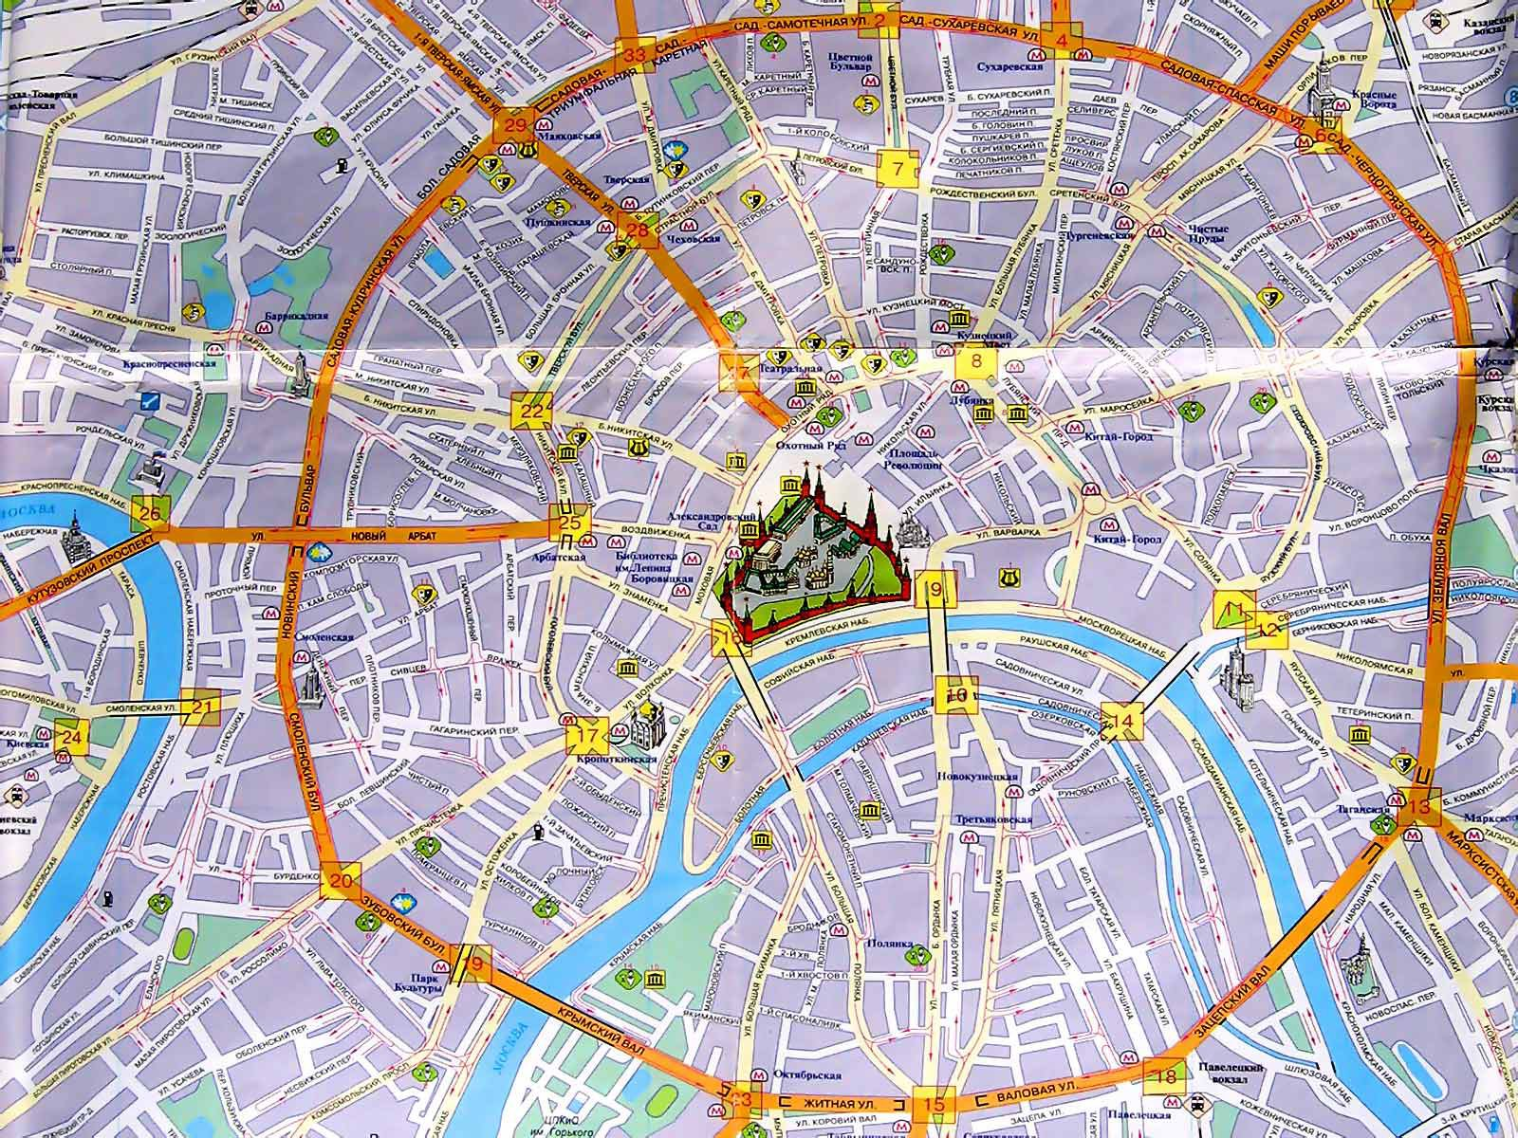
1
2
№2 |  | задача коммивояжер - объехать все достопримечательности
 |  | длительность в часах
3
2
1
2
4
 | 1 | 2 | 3 | 4 | 5 | 6 | 7 | 8 | 9 | 10
1 | 0 | 2 |  | 2
2 | 2 | 0 | 1 | 2 | 2.5
2,5
3 |  | 1 | 0 |  |  | 4
2
4 | 2 | 2 |  | 0 | 1.7 |  |  |  |  | 7
5
4
6
5 |  | 2.5 |  | 1.7 | 0 | 4 |  |  |  | 12
4
1,7
6 |  |  | 4 |  | 4 | 0 | 7 | 10
7
7 |  |  |  |  |  | 7 | 0 |  | 1
8 |  |  |  |  |  | 10 |  | 0 | 0.5 | 9
9 |  |  |  |  |  |  | 1 | 0.5 | 0
7
12
10
10 |  |  |  | 7 | 12 |  |  | 9 |  | 0

7

8
1
10
9
0,5
9
11 | Порядок |  | время
так как | обхода |  | переезда
приезжаем | вершин |  | между городами
обратно
 | 9 |  | - |  | Целевая функция |  | 40.2
 | 7 |  | 1
 | 6 |  | 7
 | 3 |  | 4
 | 2 |  | 1
 | 1 |  | 2
 | 4 |  | 2
 | 5 |  | 1.7
 | 10 |  | 12
 | 8 |  | 9
 | 9 |  | 0.5

семинар 5 (Графы 2 )
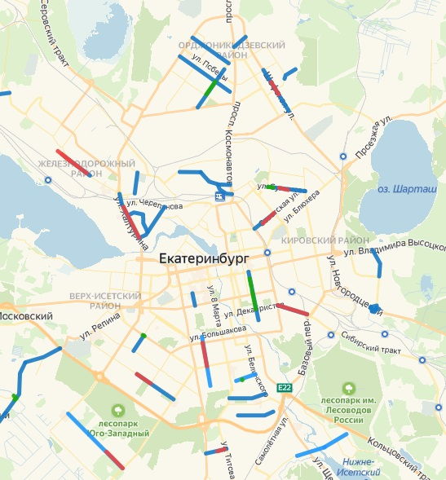
номер 1 |  | задача о максимальном потоке
 |  | сеть водоснабжения Екатеринбурга
300 тыс.куб.м/сут

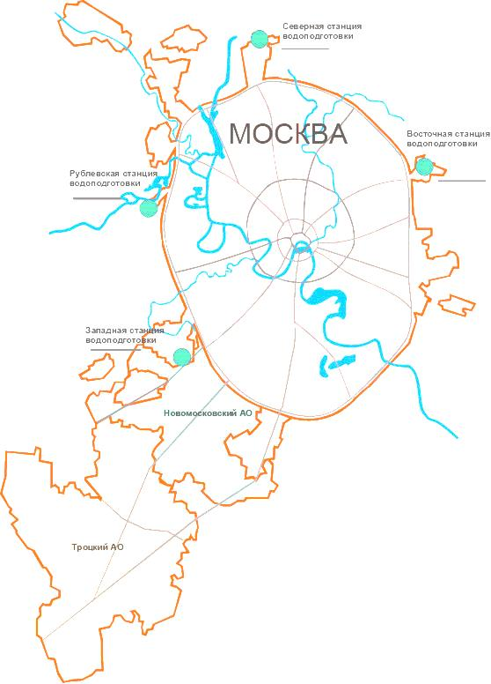
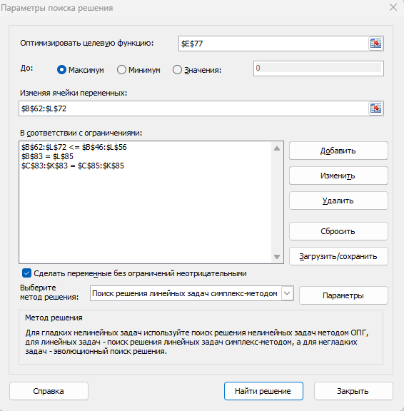
S

250 тыс.куб.м/сут
200тыс.куб.м/сут
100тыс.куб.м/сут

3
2
1
70
200

50тыс.куб.м/сут
5
170тыс.куб.м/сут
100
100
6
4
60
70тыс.куб.м/сут

50тыс.куб.м/сут
7
20

70тыс.куб.м/сут
8

100тыс.куб.м/сут
9

t
250тыс.куб.м/сут

 | матрица смежности с максимальной пропускной способностью водопроводов

 | s | 1 | 2 | 3 | 4 | 5 | 6 | 7 | 8 | 9 | t
s | 0 | 200 | 100 | 250 | 0 | 0 | 0 | 0 | 0 | 0 | 0
1 | 0 | 0 | 0 | 0 | 0 | 0 | 50 | 0 | 0 | 0 | 0
2 | 0 | 0 | 0 | 0 | 0 | 70 | 0 | 0 | 0 | 0 | 0
3 | 0 | 0 | 0 | 0 | 170 | 0 | 0 | 0 | 0 | 0 | 0
4 | 0 | 0 | 0 | 0 | 0 | 100 | 0 | 0 | 50 | 0 | 0
5 | 0 | 0 | 0 | 0 | 100 | 0 | 100 | 70 | 60 | 0 | 0
6 | 0 | 0 | 0 | 0 | 0 | 100 | 0 | 0 | 0 | 0 | 0
7 | 0 | 0 | 0 | 0 | 0 | 70 | 0 | 0 | 20 | 100 | 0
8 | 0 | 0 | 0 | 0 | 0 | 60 | 0 | 20 | 0 | 100 | 0
9 | 0 | 0 | 0 | 0 | 0 | 0 | 0 | 0 | 0 | 0 | 250
t | 0 | 0 | 0 | 0 | 0 | 0 | 0 | 0 | 0 | 0 | 0

 | матрица потока (фактические данные)

 | s | 1 | 2 | 3 | 4 | 5 | 6 | 7 | 8 | 9 | t
s | 0 | 50 | 70 | 60 | 0 | 0 | 0 | 0 | 0 | 0 | 0 | 180 | вход
1 | 0 | 0 | 0 | 0 | 0 | 0 | 50 | 0 | 0 | 0 | 0 | 50
2 | 0 | 0 | 0 | 0 | 0 | 70 | 0 | 0 | 0 | 0 | 0 | 70
3 | 0 | 0 | 0 | 0 | 60 | 0 | 0 | 0 | 0 | 0 | 0 | 60
4 | 0 | 0 | 0 | 0 | 0 | 10 | 0 | 0 | 50 | 0 | 0 | 60
5 | 0 | 0 | 0 | 0 | 0 | 0 | 0 | 70 | 60 | 0 | 0 | 130
6 | 0 | 0 | 0 | 0 | 0 | 50 | 0 | 0 | 0 | 0 | 0 | 50
7 | 0 | 0 | 0 | 0 | 0 | 0 | 0 | 0 | 0 | 90 | 0 | 90
8 | 0 | 0 | 0 | 0 | 0 | 0 | 0 | 20 | 0 | 90 | 0 | 110
9 | 0 | 0 | 0 | 0 | 0 | 0 | 0 | 0 | 0 | 0 | 180 | 180
t | 0 | 0 | 0 | 0 | 0 | 0 | 0 | 0 | 0 | 0 | 0 | 0
 | 0 | 50 | 70 | 60 | 60 | 130 | 50 | 90 | 110 | 180 | 180
 |  |  |  |  |  |  |  |  |  |  | выход

 | целевая функция |  | = | 180 | тыс куб.м/сут

 | ограничения

 | 1)поток, входящий в вершину, должен равняться потоку, выходящему из этой вершины.

 | 180 | 50 | 70 | 60 | 60 | 130 | 50 | 90 | 110 | 180 | 0
 | <> | = | = | = | = | = | = | = | = | = | <>
 | 0 | 50 | 70 | 60 | 60 | 130 | 50 | 90 | 110 | 180 | 180

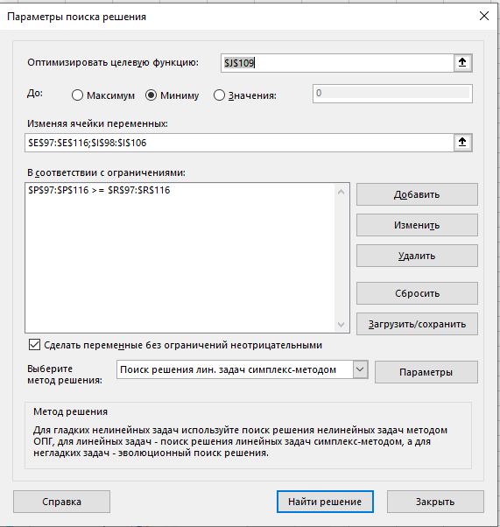
 | Задача о минимальном разрезе |  |  |  |  |  | #максимальный поток сети равен ее минимальному разрезу
номер 2 | Как модернизировать водопровод, чтобы получать
 | максимальный объем питьевой воды

 | задаем граф с помощью матрицы инцидентности |  |  |  |  | (s-0, t-10)
 | включая вес дуг
 |  |  |  | переменные |  |  | #найдем те вершины и дуги, расширение которых невозможно |  |  |  |  |  |  | ограничения
начало | конец | тыс.куб.м./сут |  | дуги |  |  | потенциалы вершин
0 | 1 | 200 |  | 0 |  |  | s | 0 |  |  |  |  |  | 0 | >= | 0
0 | 2 | 100 |  | 0 |  |  | 1 | 0 |  |  |  |  |  | 0 | >= | 0
0 | 3 | 250 |  | 0 |  |  | 2 | 0 |  |  |  |  |  | 0 | >= | 0
1 | 6 | 50 |  | 0 |  |  | 3 | 0 |  |  |  |  |  | 0 | >= | 0
2 | 5 | 70 |  | 0 |  |  | 4 | 0 |  |  |  |  |  | 0 | >= | 0
3 | 4 | 170 |  | 0 |  |  | 5 | 0 |  |  |  |  |  | 0 | >= | 0
4 | 5 | 100 |  | 0 |  |  | 6 | 0 |  |  |  |  |  | 0 | >= | 0
4 | 8 | 50 |  | 0 |  |  | 7 | 0 |  |  |  |  |  | 0 | >= | 0
5 | 4 | 100 |  | 0 |  |  | 8 | 0 |  |  |  |  |  | 0 | >= | 0
5 | 6 | 100 |  | 0 |  |  | 9 | 1 |  |  |  |  |  | 0 | >= | 0
5 | 7 | 70 |  | 0 |  |  | t | 1 |  |  |  |  |  | 0 | >= | 0
5 | 8 | 60 |  | 0 |  |  |  |  |  |  |  |  |  | 0 | >= | 0
6 | 5 | 100 |  | 0 |  |  | целевая функция |  | 200 |  |  |  |  | 0 | >= | 0
7 | 5 | 70 |  | 0 |  |  | минимальный разрез |  |  |  |  |  |  | 0 | >= | 0
7 | 8 | 20 |  | 0 |  |  |  |  |  |  |  |  |  | 0 | >= | 0
7 | 9 | 100 |  | 1 |  |  |  |  |  |  |  |  |  | 0 | >= | 0
8 | 5 | 60 |  | 0 |  |  |  |  |  |  |  |  |  | 0 | >= | 0
8 | 7 | 20 |  | 0 |  |  |  |  |  |  |  |  |  | 0 | >= | 0
8 | 9 | 100 |  | 1 |  |  |  |  |  |  |  |  |  | 0 | >= | 0
9 | 10 | 250 |  | 0 |  |  |  |  |  |  |  |  |  | 0 | >= | 0

сем5 модернизированная задача 1
номер 1 |  | задача о максимальном потоке
 |  | сеть трубопроводов (водоснабжение) Екатеринбурга

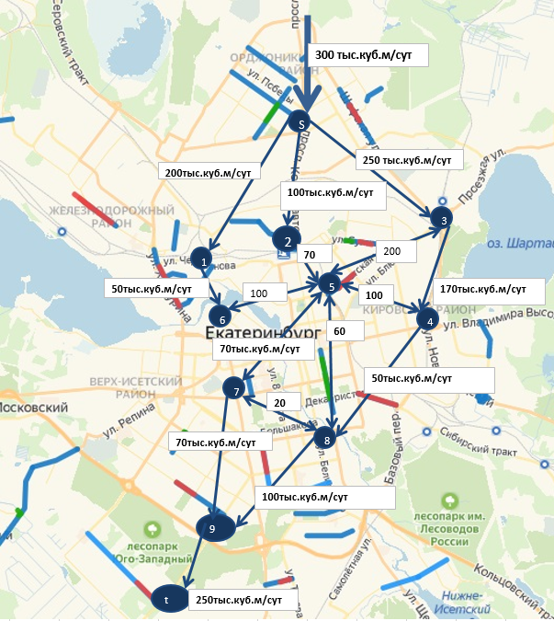

200тыс.куб.м/сут

3
2
1
70
200

5
170тыс.куб.м/сут
100
100
6
4
60
70тыс.куб.м/сут

50тыс.куб.м/сут
7
20

70тыс.куб.м/сут
8

200тыс.куб.м/сут
100тыс.куб.м/сут
150тыс.куб.м/сут
9

t
250тыс.куб.м/сут

 | матрица смежности с максимальной пропускной способностью водопроводов

 | s | 1 | 2 | 3 | 4 | 5 | 6 | 7 | 8 | 9 | t
s | 0 | 200 | 100 | 250 | 0 | 0 | 0 | 0 | 0 | 0 | 0
1 | 0 | 0 | 0 | 0 | 0 | 0 | 50 | 0 | 0 | 0 | 0
2 | 0 | 0 | 0 | 0 | 0 | 70 | 0 | 0 | 0 | 0 | 0
3 | 0 | 0 | 0 | 0 | 170 | 0 | 0 | 0 | 0 | 0 | 0 |  |  | (решаем второй раз с учетом того, что увеличили канал от 7 до 9 вершины с 70 тыс до 200тыс и канал от 8 до 9 вершины с 100тыс до 150тыс)
4 | 0 | 0 | 0 | 0 | 0 | 100 | 0 | 0 | 50 | 0 | 0
5 | 0 | 0 | 0 | 0 | 100 | 0 | 100 | 70 | 60 | 0 | 0
6 | 0 | 0 | 0 | 0 | 0 | 100 | 0 | 0 | 0 | 0 | 0
7 | 0 | 0 | 0 | 0 | 0 | 70 | 0 | 0 | 20 | 200 | 0
8 | 0 | 0 | 0 | 0 | 0 | 60 | 0 | 20 | 0 | 150 | 0
9 | 0 | 0 | 0 | 0 | 0 | 0 | 0 | 0 | 0 | 0 | 250
t | 0 | 0 | 0 | 0 | 0 | 0 | 0 | 0 | 0 | 0 | 0

 | матрица потока (фактические данные)

 | s | 1 | 2 | 3 | 4 | 5 | 6 | 7 | 8 | 9 | t
s | 0 | 50 | 70 | 60 | 0 | 0 | 0 | 0 | 0 | 0 | 0 | 180 | вход
1 | 0 | 0 | 0 | 0 | 0 | 0 | 50 | 0 | 0 | 0 | 0 | 50
2 | 0 | 0 | 0 | 0 | 0 | 70 | 0 | 0 | 0 | 0 | 0 | 70
3 | 0 | 0 | 0 | 0 | 60 | 0 | 0 | 0 | 0 | 0 | 0 | 60
4 | 0 | 0 | 0 | 0 | 0 | 10 | 0 | 0 | 50 | 0 | 0 | 60
5 | 0 | 0 | 0 | 0 | 0 | 0 | 0 | 70 | 60 | 0 | 0 | 130
6 | 0 | 0 | 0 | 0 | 0 | 50 | 0 | 0 | 0 | 0 | 0 | 50
7 | 0 | 0 | 0 | 0 | 0 | 0 | 0 | 0 | 0 | 90 | 0 | 90
8 | 0 | 0 | 0 | 0 | 0 | 0 | 0 | 20 | 0 | 90 | 0 | 110
9 | 0 | 0 | 0 | 0 | 0 | 0 | 0 | 0 | 0 | 0 | 180 | 180
t | 0 | 0 | 0 | 0 | 0 | 0 | 0 | 0 | 0 | 0 | 0 | 0
 | 0 | 50 | 70 | 60 | 60 | 130 | 50 | 90 | 110 | 180 | 180
 |  |  |  |  |  |  |  |  |  |  | выход

 | целевая функция |  | = | 180 | тыс куб.м/сут |  |  |  | (целевая функция была 170, после модернизации стала 180)

 | ограничения

 | 1)поток, входящий в вершину, должен равняться потоку, выходящему из этой вершины.

 | 180 | 50 | 70 | 60 | 60 | 130 | 50 | 90 | 110 | 180 | 0
 | <> | = | = | = | = | = | = | = | = | = | <>
 | 0 | 50 | 70 | 60 | 60 | 130 | 50 | 90 | 110 | 180 | 180

